Tabelle1
Bitte zurück an: |  | Herr Veysel Özasan
 |  | oezasan@mcn-nuernberg.de

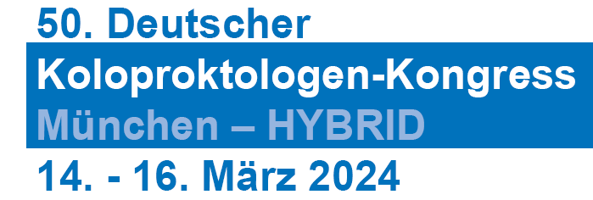  |  |  |  | Rechnungsanschrift (für alle unten aufgeführten TeilnehmerInnen)
 |  |  |  | Klinik/Praxis:
 |  |  |  | Adresszusatz:
 |  |  |  | Abteilung:
 |  |  |  | Straße + Nr.:
 |  |  |  | PLZ + Stadt:
 |  |  |  | Land:
 |  |  |  | Ansprechpartner/-in:
 |  |  |  | Telefonnummer für eventuelle Rückfragen:

*Nur gegen Vorlage einer aktuellen Bescheinigung
Bitte beachten Sie, dass es sich bei folgenden Feldern um Pflichtfelder handelt! (ausgeschlossen: Privatanschrift, EFN)

Anrede | Titel | Vorname | Nachname | persönliche E-Mail-Adresse (zwingend erforderlich) | Privatanschrift (freiwillig) | EFN (Einheitliche Fortbildungsnr. Ärzte) | Fachgebiet | Berufliche Stellung | Mitgliedschaft DGK BCD (nur bei Buchung von SE11) (falls zutreffend) | Dauer- & Tagesausweise PRÄSENZ! | Dauer- & Tagesausweise ONLINE! | Pflege oder MFA | Workshops, Seminare Satellitensymposien, Rahmenprogramm (Kurskürzel eintragen) NUR IN PRÄSENZ!

